关系图
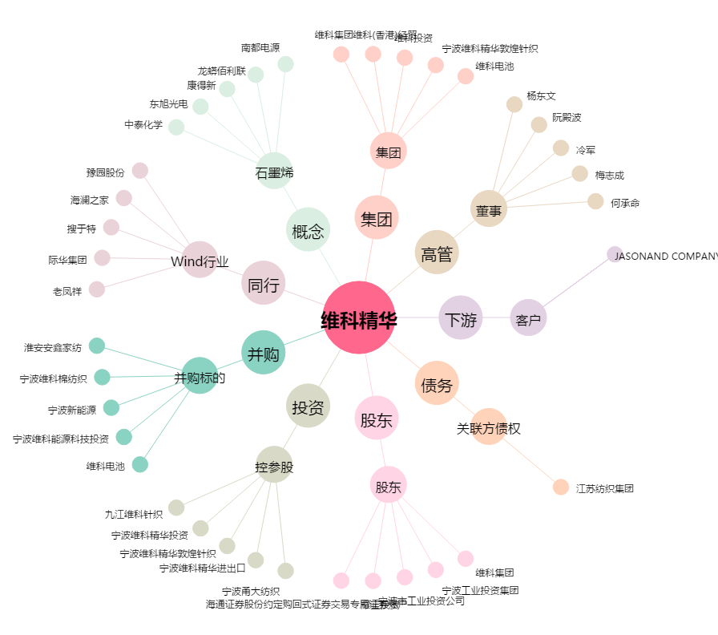
维科精华[600152.SH] - 关系概览图

